Sheet1
2020/9/17プログラム作成部分作業まとめ
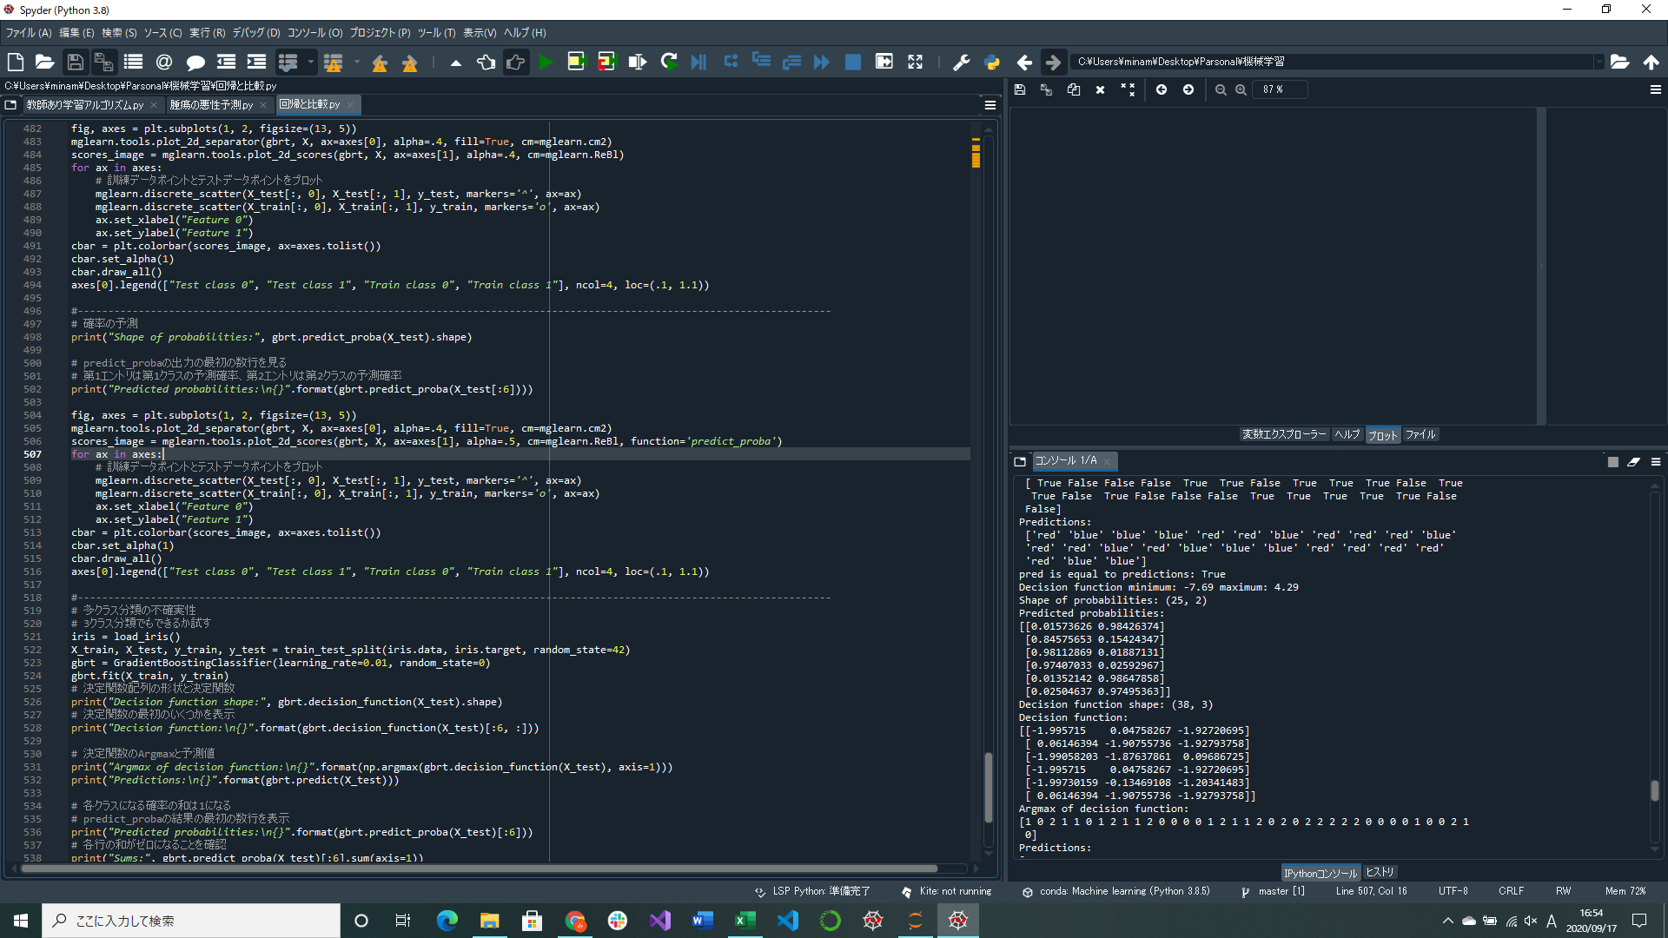
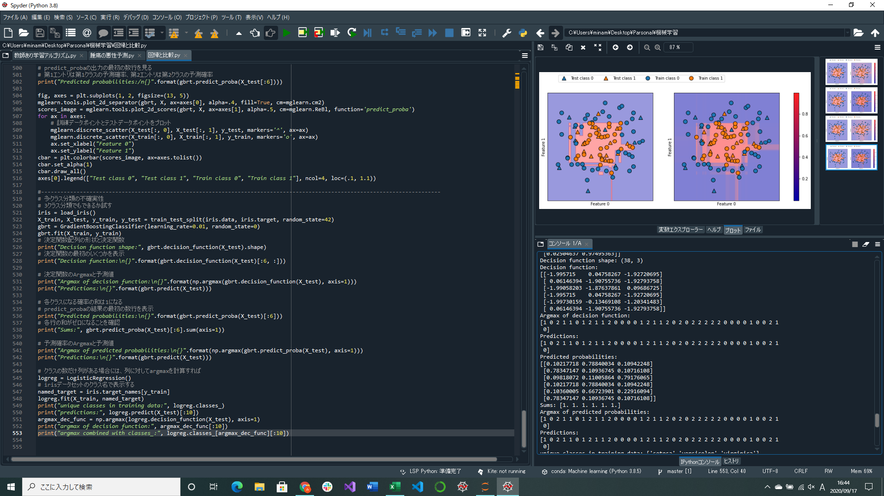
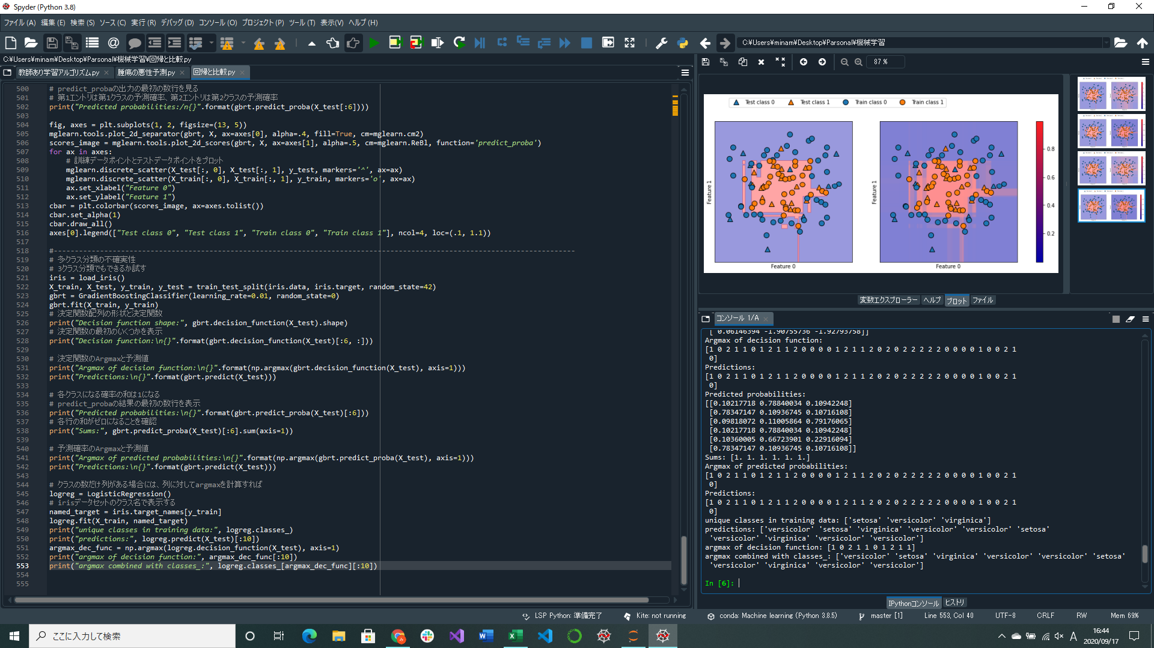

2つのクラスの確率の和は1になる

決定関数のArgmaxと予測結果

予測確率のArgmaxと予測結果
実際の予測結果と決定関数や予測確率での結果を比較するときは
実際のクラス名を使うようにする
確率の予測部分実装
多クラス分類の不確実性部分実装(前回のは2クラス分類)
→3クラス分類をもとにコードを描いている

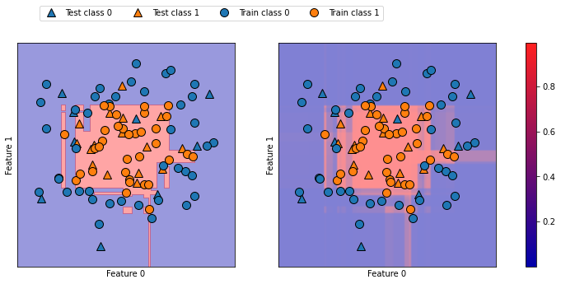
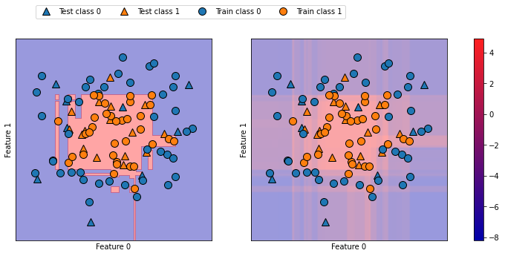

↑勾配ブースティングモデルの決定境界(左)と予測確率(右) | ↑勾配ブースティングモデルの決定境界と決定関数(前回のやつ)
決定関数の図よりも境界がはっきりしている

